1GD-FR-0020
 |  |  |  |  |  |  | PROCESO DE GESTIÓN DOCUMENTAL |  |  |  |  |  |  |  |  | POLICÍA NACIONAL
Código:1GD-FR-0020
Fecha: 04/07/2018 |  |  |  |  |  |  | DIAGNÓSTICO INTEGRAL PARA LOS ARCHIVOS DE LA POLICÍA NACIONAL
Versión: 0

CIUDAD: Leticia- Amazonas |  |  |  |  |  |  |  |  |  | FECHA ELABORACIÓN DEL DIAGNÓSTICO |  |  |  |  |  |  | 08 |  | 09 |  |  | 2022
RESPONSABLE DEL DILIGENCIAMIENTO: Intendente OLGA ADRIANA LONDOÑO RAMOS
A. IDENTIFICACIÓN
CÓDIGO Y NOMBRE DE LA UNIDAD: 3.8.1.4 - DEPARTAMENTO DE POLICIA AMAZONAS
FECHA DE CREACIÓN DE LA UNIDAD: 08 de febrero de 1.980 |  |  |  |  |  |  |  |  |  | ACTO ADMINISTRATIVO DE CREACIÓN DE LA UNIDAD: Resolucion No 0814 del 08 de Febrero de 1980
DIRECCIÓN DE LA UNIDAD: Carrera 11 No 12- 32 Barrio Victoria Regia |  |  |  |  |  |  |  |  |  | ACTO ADMINISTRATIVO VIGENTE DE LA UNIDAD: Resolucion No 05152 del 31-12-2013
CORREO ELECTRÓNICO DE LA UNIDAD: deama.coman@policia.gov.co |  |  |  |  |  |  |  |  |  | TELÉFONO: 592-7866 |  |  |  |  |  |  |  | IP: 45000
A.1 DIRECTOR, COMANDANTE O JEFE DE LA UNIDAD:
NOMBRE: |  |  | WILLIAM JAVIER LARA AVENDAÑO
GRADO: |  |  | Coronel
CARGO: |  |  | Comandante Departamento de Policia Amazonas
TIEMPO EN EL CARGO:
A.2 ADMINISTRACIÓN DEL ARCHIVO
Jefe Grupo de Gestión Documental
NOMBRES Y APELLIDOS: OLGA ADRIANA LONDOÑO RAMOS |  |  |  |  |  |  |  |  |  | CAPACITACIÓN O CURSOS EN GESTIÓN DOCUMENTAL Y ARCHIVÍSTICA
GRADO: Intendente |  |  |  |  |  |  |  |  |  | 1
CARGO: Jefe Grupo de Gestión Documental |  |  |  |  |  |  |  |  |  | 2
TIEMPO EN EL PROCESO DE GESTIÓN DOCUMENTAL: |  |  |  |  |  |  |  |  |  | 3
TIEMPO EN LA INSTITUCIÓN : |  |  |  |  |  |  |  |  |  | 4
CORREO INSTITUCIONAL: |  |  |  |  |  |  |  |  |  | 5
No. CELULAR : |  |  |  |  |  |  |  |  |  | 6
No IP DE LA OFICINA Y/O GRUPO: 45021 |  |  |  |  |  |  |  |  |  | 7
CONDICIÓN MÉDICO LABORAL:
Funciones del Jefe Grupo de Gestión Documental
1 | Supervisar el trámite en las ventanillas únicas de la documentación oficial a través de mecanismos para que se garantice el manejo expedito y controlado de la correspondencia.
2 | Verificar el cumplimiento a los lineamientos del proceso de gestión documental, respecto al control de registros para que se ejecuten las directrices y regulaciones de los entes competentes.
3 | Supervisar la ejecución del procedimiento archivo central con el fin de garantizar la disponibilidad e integridad de los activos de información para la consulta.
4 | Pyoyectar las modificaciones o actualizaciones de las tablas de retención documental cuando se requiera, para el trámite respectivo ante el comité de archivo de la unidad.
5 | Brindar la información que corresponda de acuerdo a la naturaleza del cargo, a quien la requiera, siguiendo los lineamientos de la normativa establecida.
6 | Implementar el sistema de gestión integral de acuerdo con los lineamientos institucionales, efectuando mejora continua en los procesos que lo requieran.
7 | Realizar las actividades establecidas en la gestión documental, aplicando la normativa vigente
8 | Realizar las actividades establecidas para la implementación del sistema de gestión ambiental en la Policía Nacional.
9 | Guardar la reserva y confidencialidad de los documentos e información que sea de su conocimiento dentro del cumplimiento
10 | Dar buen uso a los elementos asignados bajo su responsabilidad, con el fin de mantenerlos disponibles para el servicio.
11 | Cumplir con las actividades establecidas a través de los roles asignados, diferentes a las funciones del cargo.
Responsable Archivo Central
NOMBRES Y APELLIDOS: OLGA ADRIANA LONDOÑO RAMOS |  |  |  |  |  |  |  |  |  | CAPACITACIÓN O CURSOS EN GESTIÓN DOCUMENTAL Y ARCHIVÍSTICA
GRADO: Intendente |  |  |  |  |  |  |  |  |  | 1
CARGO: Jefe Gestión Documental |  |  |  |  |  |  |  |  |  | 2
TIEMPO EN EL PROCESO DE GESTIÓN DOCUMENTAL: |  |  |  |  |  |  |  |  |  | 3
TIEMPO EN LA INSTITUCIÓN: |  |  |  |  |  |  |  |  |  | 4
CORREO INSTITUCIONAL: |  |  |  |  |  |  |  |  |  | 5
No. CELULAR: |  |  |  |  |  |  |  |  |  | 6
No IP DE LA OFICINA Y/O GRUPO: 45021 |  |  |  |  |  |  |  |  |  | 7
CONDICIÓN MÉDICO LABORAL:
Funciones del Responsable Archivo Central
1 | Revisar los parámetros establecidos en gestión documental con el fin de garantizar los niveles de seguridad y confidencialidad de la información.
2 | Llevar el control de la entrada y salida de documentos que se encuentren bajo su responsabilidad siguiendo los procedimientos establecidos con el fin de prevenir la pérdida de información
3 | Revisar los conceptos técnicos sobre gestión documental emitidos por el grupo con el fin de que cumplan con las directrices de la Institución y estatal.
4 | Brindar la información que corresponda de acuerdo a la naturaleza del cargo, a quien la requiera, siguiendo los lineamientos de la normativa establecida.
5 | Implementar el sistema de gestión integral de acuerdo con los lineamientos institucionales, efectuando mejora continua en los procesos que lo requieran.
6 | Realizar las actividades establecidas en la gestión documental, aplicando la normativa vigente.
7 | Realizar las actividades establecidas para la implementación del sistema de gestión ambiental en la Policía Nacional.
TALENTO HUMANO
GRADO | APELLIDOS Y NOMBRES |  |  |  |  | CÉDULA | CARGO ACTUAL | No. De Celular | TIEMPO DE SERVICIO EN LA UNIDAD |  |  | TIEMPO EN EL PROCESO DE GESTIÓN DOCUMENTAL |  |  | NIVEL ACADÉMICO |  |  |  |  | CONDICIÓN MÉDICO LABORAL
 |  |  |  |  |  |  |  |  | Años | Meses | Días | Años | Meses | Días
IT | OLGA ADRIANA LONDOÑO RAMOS |  |  |  |  |  | Jefe Gestión Documental
PT | CESAR AUGUSTO PERTUZ CASTRO |  |  |  |  |  | ESTAFETA
PT | CASTILLO GARCIA INGRID CARMIN |  |  |  |  |  | RADICADOR (A )
A.3 NIVEL Y TIPO DE ARCHIVO
NIVEL DE LA UNIDAD |  |  |  |  |  | Asesor |  | Control |  | Operativo |  |  |  | Administrativo |  |  |  |  | Docente
 |  |  |  |  |  |  |  |  |  | X
JURISDICCIÓN |  |  |  |  |  | Dirección |  |  | Oficina Asesora |  |  | Región |  | Metropolitana |  | Departamento |  |  | Escuela de Policía |  |  |  | Centro de Instrucción
 |  |  |  |  |  |  |  |  |  |  |  |  |  |  |  | X
MISIÓN DE LA UNIDAD |  |  |  |  |  | La misión del Departamento de Policía Amazonas, está encaminada a contribuir con la satisfacción de las necesidades de seguridad y tranquilidad públicas, mediante un efectivo servicio fundamentado en la prevención, investigación y control de delitos y contravenciones, coadyuvando a garantizar las condiciones necesarias para que los habitantes dentro de su jurisdicción, puedan ejercer sus derechos y libertades públicas.
SISTEMA DE ARCHIVO |  |  |  |  |  | Centralizado |  |  |  |  |  |  | Descentralizado
 |  |  |  |  |  | X
CLASES DE ARCHIVOS |  |  |  |  |  | Archivo de Gestión |  | Archivo de Central |  | Archivo Intermedio |  |  | Archivo Histórico |  |  | Número de Depósitos
 |  |  |  |  |  | X |  | X |  |  |  |  |  |  |  | 1
NUMERO DE DEPENDENCIAS |  |  |  |  |  | Operativas |  |  |  |  |  |  |  | Administrativas
 |  |  |  |  |  | 15 |  |  |  |  |  |  |  | 15
...
B1. DATOS GENERALES Y UBICACIÓN DEL DEPÓSITO DE ARCHIVO
B.5 EQUIPOS Y ENSERES
Accesorio |  |  |  |  |  |  |  | Cantidad | Accesorio |  |  |  |  | Cantidad | Accesorio |  |  |  |  |  |  | Cantidad
Cuenta con extintores CO2 (cuantos): |  |  |  |  |  |  |  | 0 | Termohigrómetros |  |  |  |  | 2 | Puestos de Trabajo |  |  |  |  |  |  | 3
Cuenta con extintores Multipropósito(cuantos): |  |  |  |  |  |  |  | 1 | Equipos de Computo |  |  |  |  | 3 | Teléfonos |  |  |  |  |  |  | 0
Cuenta con extractores de aire (cuantos): |  |  |  |  |  |  |  | 0 | Escáneres |  |  |  |  | 2 | Unidades de Conservación (Cajas) |  |  |  |  |  |  | 2,478
Cuenta con sensores de movimiento: |  |  |  |  |  |  |  | 0 | Impresoras |  |  |  |  | 0 | Unidades de Conservación (Carpetas) |  |  |  |  |  |  | 12.997
Deshumidificadores |  |  |  |  |  |  |  | 4 | Fotocopiadoras |  |  |  |  | 0 | Equipos de Microfilmación |  |  |  |  |  |  | 0
Otros, cuales?
EVIDENCIA FOTOGRÁFICA
SE DEBERÁ ANEXAR FOTOGRAFÍAS QUE DEN CUANTA DE LAS CONDICIONES TÉCNICAS MÍNIMAS QUE PRESENTA LA ESTRUCTURA DEL ARCHIVO, EQUIPAMIENTO Y MOBILIARIO, ESTANTERÍA, SEÑALÉTICA Y SEGURIDAD, LAS ÁREAS COLINDANTES Y EL ESTADO DE LA INFORMACIÓN ADMINISTRADA POR LA UNIDAD
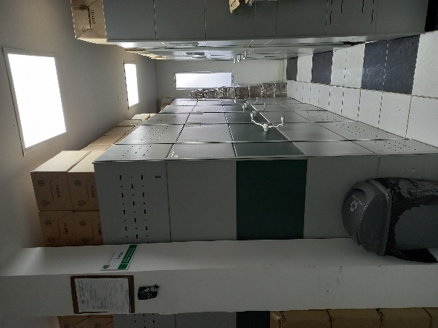
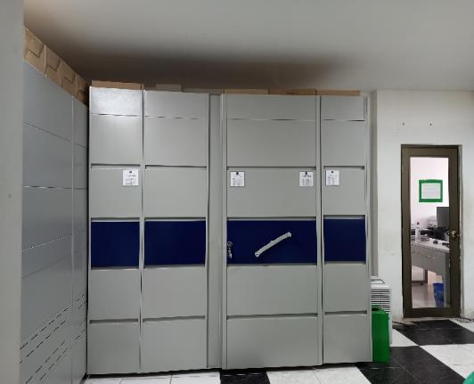
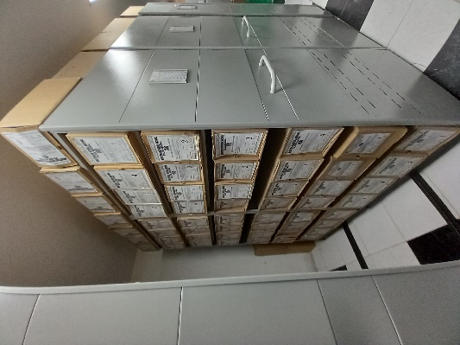
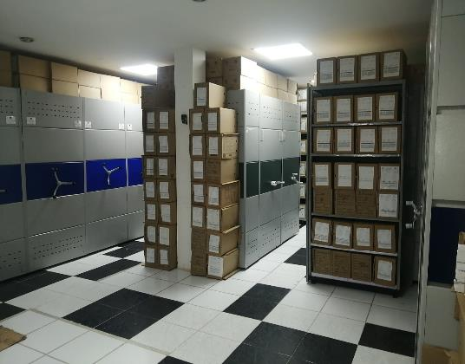
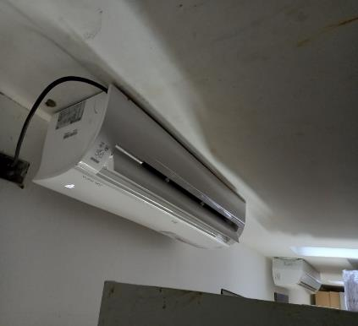

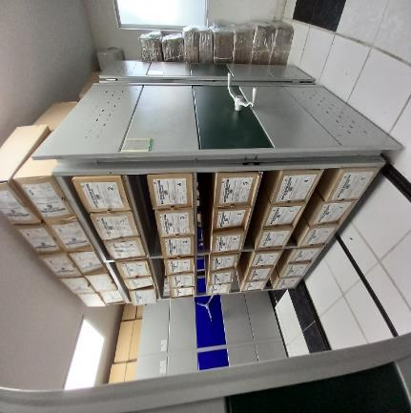
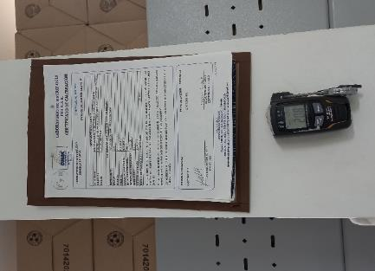
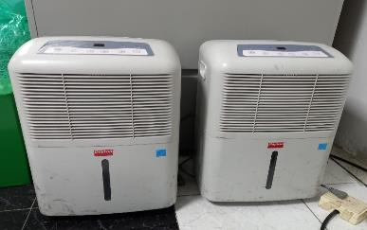

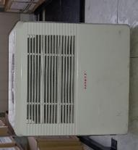
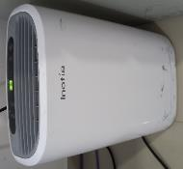
...
 |  |  |  |  |  |  | DEAMA |  |  |  | DEPENDENCIA PRODUCTORA: |  |  |  | GESTION DOCUMENTAL - ARCHIVO CENTRAL
...
 |  |  |  |  |  | Cantidades de Unidades de Conservación Cajas |  | Cantidad Soporte Documental
 |  | 1 | 1 | 2019 |  | 32 |  | Archivo de Gestión | Papel (carpetas) | Análogo | Digital | Planos | Libros | Videos | Fotografías |  | Cintas |  | Microfilmes |  | Magnéticos y ópticos |  | Pergaminos
 |  | 31 | 12 | 2019 |  |  |  |  | 350 | No aplica | No aplica | No aplica | 198 | No aplica | No aplica |  | No aplica |  | No aplica |  | No aplica |  | No aplica
 |  | 1 | 1 | 2020 |  | 110 |  |  | 650 | No aplica | No aplica | No aplica | 90 | No aplica | No aplica |  | No aplica |  | No aplica |  | No aplica |  | No aplica
 |  | 31 | 12 | 2020
 |  | 1 | 1 | 2021 |  | 100 |  |  | 450 | No aplica | No aplica | No aplica | 61 | No aplica | No aplica |  | No aplica |  | No aplica |  | No aplica |  | No aplica
...
C1. ASPECTOS ARCHIVÍSTICOS
2020 |  | Archivo Central |  |  | mixto (Alfanumérico, ordinal, cronológico) |  | X | X | X |  | X | Resoluciones | X |  | X |  | Resolucion 08276 del 01 de Enero de 2016 |  |  |  | X |  | 2017 | TRD y FUID
2021 |  | Archivo Central |  |  | mixto (Alfanumérico, ordinal, cronológico) |  | X | X | X |  | X |  | X |  | X |  |  |  |  |  | X |  | 2018 | TRD y FUID
C3. ELIMINACIÓN DOCUMENTAL
Vigencia |  | Clase de Archivo |  |  | Ha realizado Eliminación documental |  |  | Cuentan con las actas de eliminación documental |  |  | Material Eliminado
 |  | Elija la opción correspondiente, de acuerdo al archivo que se encuentre administrando |  |  | SI | NO | Causa |  |  |  | Papel (carpetas) | Análogo | Digital | Planos | Libros | Videos | Fotografías |  | Cintas | Pergaminos | Microfilmes |  | Magnéticos y ópticos
 |  |  |  |  |  |  |  | SI | NO | Número y Fecha del Acta
2014 |  |  |  |  | X |  |  | X |  | 100 del 21-10-2014 | 53
EVIDENCIA FOTOGRÁFICA
SE DEBERÁ ANEXAR FOTOGRAFÍAS QUE DEN CUANTA DE LA ELIMINACIÓN DOCUMENTAL REALIZADA

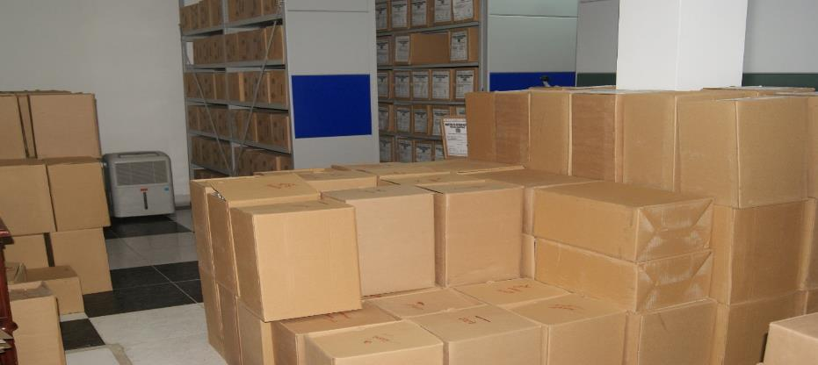
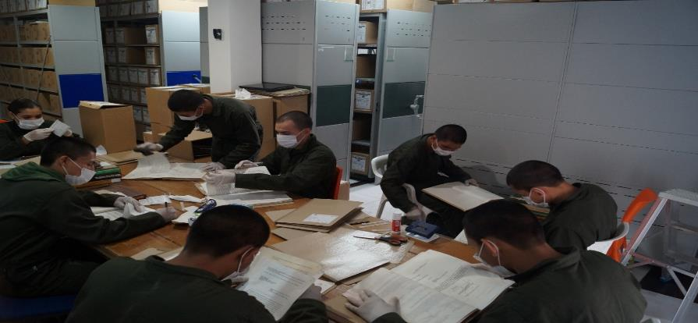
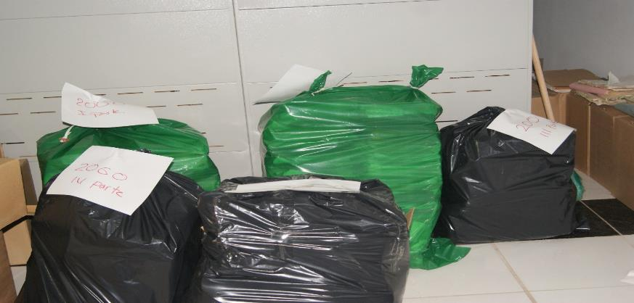

PÉRDIDA DE INFORMACIÓN
Vigencia |  | Clase de Archivo |  |  | Se ha presentado pérdida de información |  |  |  |  |  |  |  |  |  |  | Se dejo precedente de la pérdida (Informe de Novedades, inventarios, actas de comité, etc.) |  |  |  |  | Especifique la cantidad de información pérdida en la unidad, en metros lineales (correspondiente a 4 cajas por metro lineal)
 |  | Elija la opción correspondiente, de acuerdo al archivo que se encuentre administrando |  |  | SI | NO | Causa
 |  |  |  |  |  |  |  |  |  |  |  |  |  |  |  | SI | NO | Número y fecha del soporte generado
NO APLICA |  |  |  |  |  | X | NO APLICA |  |  |  |  |  |  |  |  |  |  | NO APLICA |  |  | NO APLICA
EVIDENCIA FOTOGRÁFICA
SE DEBERÁ ANEXAR FOTOGRAFÍAS QUE DEN CUANTA DE LA PÉRDIDA DE INFORMACIÓN SUFRIDA EN LA UNIDAD

D. SISTEMA INTEGRADO DE CONSERVACIÓN-SIC
...
B. Inspección y mantenimiento de sistemas de almacenamiento e instalaciones físicas |  |  |  |  |  |  | Archivo Central |  |  | Se solicitó al comando de departamento el mantenimiento de los aires acondicionados de la bodega del archivo central, así mismo se solicitó la inspeccion de la tubería que pasa por ncima de la oficina ya que estaba generando humedad. |  |  | GS-2022-005253-DEAMA Y GS-2022-007704-DEAMA- GS-2022-012157-DEAMA informe inspeccion archivo |  |  | no Aplica |  |  |  |  | No aplica
C. Saneamiento ambiental: desinfección, desratización y desinsectación |  |  |  |  |  |  | Archivo Central |  |  | Mediante comunicado oficial se ordena a todas las dependencias del DEAMA cumplir con la actividad de saneamiento ambiental, así mismo est{a programado para el mes de abril y/o mayo la jornada de desratización en todas las instalaciones del comando de departamento. |  |  | Orden mediante comunicado GS-2022-000382-DEAMA, Obran como evidencia los informes de actividades de las dependencias del DEAMA, que pueden ser verificadas en el GEPOL y las carpetas fisicas del grupo. |  |  | mensual |  |  |  |  | No aplica
D. Monitoreo y control de condiciones ambientales |  |  |  |  |  |  | Archivo Central |  |  | Se lleva diariamente los registros de temperatura y humedad relativa del archivo central |  |  | Planillas de registro de control ambiental 1GD-FR-0015 REGISTRO DE CONTROL AMBIENTAL |  |  | diario |  |  |  |  | No aplica
E. Almacenamiento y re-almacenamiento |  |  |  |  |  |  | Archivo Central |  |  | Durante el primer trimestre y mes de abril se entregó y se cumplió con el 100% de las traferencias, evidenciando la organización por parte de las unidades pprogramadas. |  |  | GS-2022-001349-DEAMA GS-2022-001716-DEAMA GS-2022-002752-DEAMA GS-2022-003048-DEAMA GS-2022-001-DEAMA GS-2022-004505-DEAMA GS-2022-005412-DEAMA GS-2022-006087- COMAN-GUTAH GS-2022-007073- SUBCO-CIEPS GS-2022-007580- SUBCO CAD GS-2022-007935- SUBCO AREAD GS-2022-009109 AREAD GRUFI GS-2022-009714 AREAD GRUCO GS-2022-010665 AREAD GRULO GS-2022-011391 AREAD GUBIR GS-2022-01213 SUBCO - COSEC GS-2022-013066 COSEC ESLET GS-2022-013509 ESLET SUSAJ GS-2022-014057 ESLET SUSOF GS-2022-014711 ESLET SUPED GS-2022-015225 ESLET SUTAR |  |  | mensual |  |  |  |  | No aplica
F. Prevención de emergencias y atención de desastres. |  |  |  |  |  |  | Archivo Central |  |  | Se actualizo el plan de emergencias |  |  | Mediante comunicado oficial No GS-2022-001961-DEAMA de fecha 31/01/2022, se remitió al Comando de Departamento el PLAN DE PREVENCIÓN DE EMERGENCIAS Y ATENCIÓN DE DESASTRES – ARCHIVO CENTRAL. |  |  | Anual |  |  |  |  | el plan de emergencia del archivo central se radico y esta vigente.
PLAN DE CONSERVACIÓN PREVENTIVA
Programa |  |  |  |  |  |  | Clase de Archivo |  |  | Actividad |  |  | Evidencia |  |  | periodicidad |  |  |  |  | Observaciones
A. Preservación digitla a largo plazo |  |  |  |  |  |  | Archivo Central |  |  |  |  |  | No aplica |  |  | No Aplica |  |  |  |  | No aplica
EVIDENCIA FOTOGRÁFICA
SE DEBERÁ ANEXAR FOTOGRAFÍAS QUE DEN CUENTA DE LAS CONDICIONES DE ORGANIZACIÓN, ADMINISTRACIÓN, CUSTODIA Y CONSERVACIÓN DE LOS ACERVOS DOCUMENTALES
Plan de conservación de preventiva
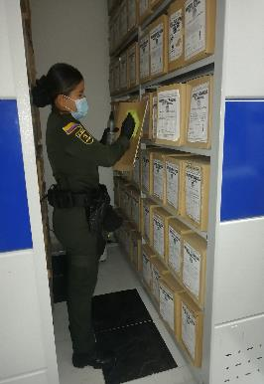
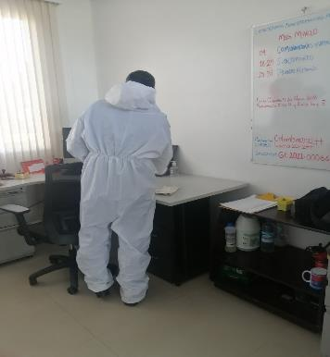
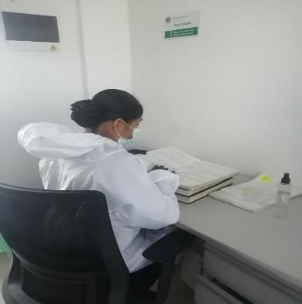
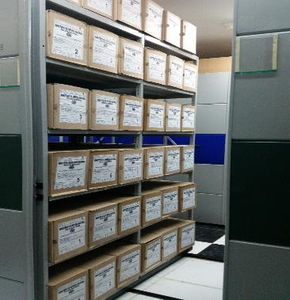
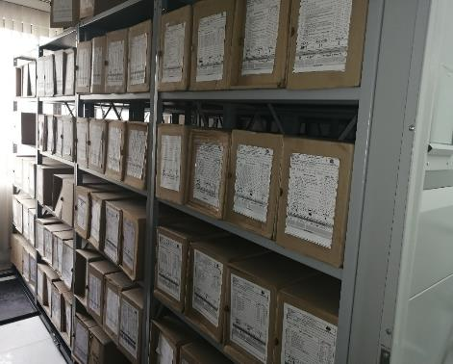

Fecha de Elaboración |  |  |  | 08 | 09 | 2022 |  | Fecha de Elaboración |  | 08 | 09 | 2022 |  |  |  | VISTO BUENO JEFE DE LA UNIDAD
Diagnostico Elaborado por: |  |  |  | PT. INGRID CARMIN CASTILLO GARCIA |  |  |  | Jefe Grupo de Gestión Documental |  | IT. OLGA ADRIANA LONDOÑO RAMOS |  |  |  |  |  | Comandante de Unidad |  | Coronel WILLIAM JAVIER LARA AVENDAÑO
 |  |  |  | Grado Nombres y Apellidos |  |  |  |  |  | Grado Nombres y Apellidos |  |  |  |  |  |  | Grado Nombres y Apellidos

Firma |  |  |  |  |  |  |  | Firma |  |  |  |  |  |  |  |  | Firma

